Planilha1
LOJA DE MÓVEIS |  | PRODUTO: | COLCHÃO
SÃO JOÃO |  | CÓDIGO: | 51023
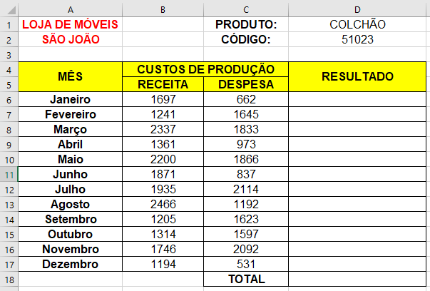
MÊS | CUSTOS |  | RESULTADO
 | RECEITA | DESPESA
Janeiro
Fevereiro
Março
Abril
Maio
Junho
Julho
Agosto
Setembro
Outubro
Novembro
Dezembro
 |  | TOTAL

